工作表1

Fin flutter equation |  | ref: 1.Apogee.com, How to calculate fin flutter 2. NACA tech. report 4197 |  |  |  |  | 材料 | 剪切模量 | fin geometry optimal |  | unit:cm
tail | 需調整(↓) |  |  |  |  |  | – | G(GPa) |  |  | parameter | value | max | final value
Cr(m)(根弦) | 0.7 | AR | 0.75555555556 |  |  |  | 铝合金 | 27 |  | tail | leading edge position | 470 | 700 | 91
Ct(m)(頂弦) | 0.2 | S(m^2) | 0.153 |  |  |  | 聚碳酸酯纤维 | 2.3 |  |  | root chord | 60 | 200
b(m)(半展度) | 0.34 | T0(°C) | 25 |  |  |  | 胶合板 | 0.62 |  |  | tip chord | 18.8 | 100
t(m)(厚度) | 0.015 | T(°C) | 0.3 |  |  |  |  |  |  |  | semi-span | 27~44 | 100 | 5
h(m)(飛行高度) | 3800 | P0(Pa) | 101325 |  |  |  | 碳纖維 | ? |  |  | trailing edge angle | -22 | 50
G(N/m^2)(剪力模數) | 2600000000 | P(Pa) | 63241.50978 |  |  |  | 玻璃纖維 | 0.086 |  | canard | leading edge position | 91 | 185
 |  | landa | 0.28571428571 |  |  |  |  |  |  |  | root chord | 14 | 50
 |  | a(m/s) | 331.78 |  |  |  |  |  |  |  | tip chord | 6.1 | 30
 |  | Vf(tail) | 575.3175614 |  | maxV | 676 |  |  |  |  | semi-span | 0~15 | 30
canard | 需調整(↓) |  |  |  | safety factor | 1.25 |  |  |  |  | trailing edge angle | -10 | 50
Cr(m) | 0.12 | AR | 0.94736842105 |  | Vf< | 845
Ct(m) | 0.07 | S(m^2) | 0.00855 |  |  |  |  | N/mm^2
b(m) | 0.09 | landa | 0.58333333333
t(m) | 0.008 | a(m/s) | 331.78
G(N/m^2) | 27000000000 | Vf(canard) | 6752.9892

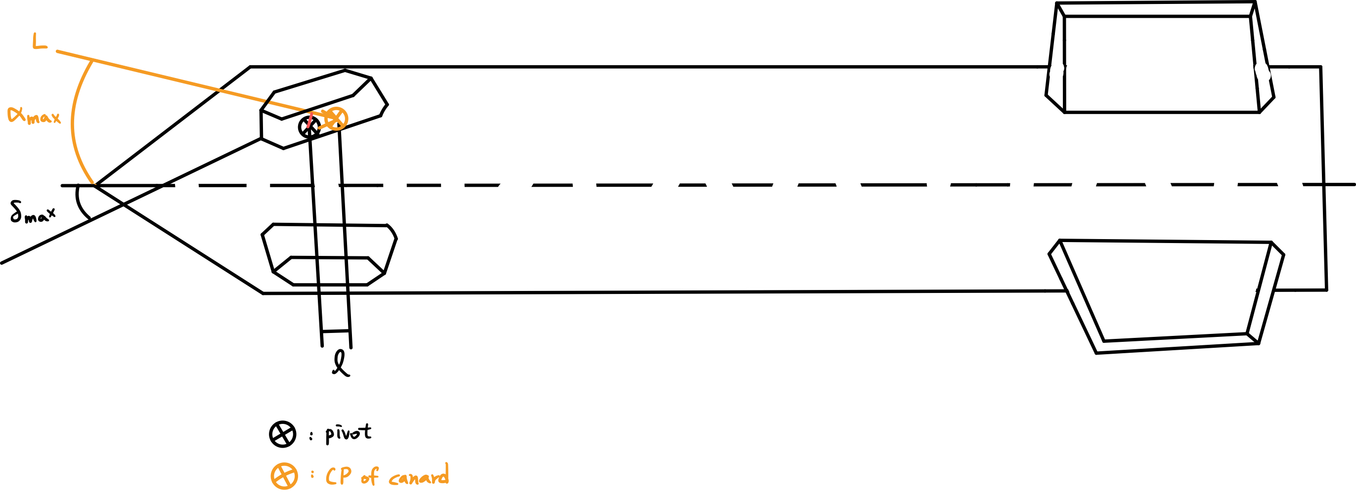
 |  |  |  |  |  |  |  |  |  | Sc | St | min stability

motor torque estimation
 | 需調整(↓)
Xpivot(m) | 0.979 |  | Ac(m^2) | 0.00855
maxCN(canard,α=15°) | 0.31 |  | L(N) | 466.9306335
XCP(canard)(m) | 1.007 |  | l(m) | 0.028
qmax(pa) | 176167 |  | T(N-m) | 13.074057738

